Vahinkovakuutus 2017
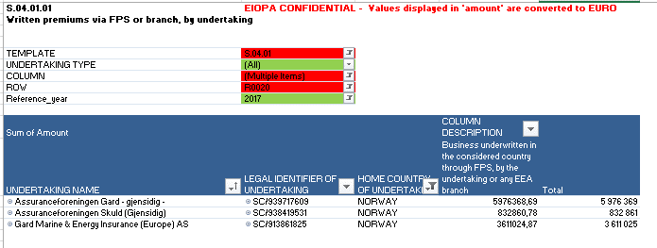
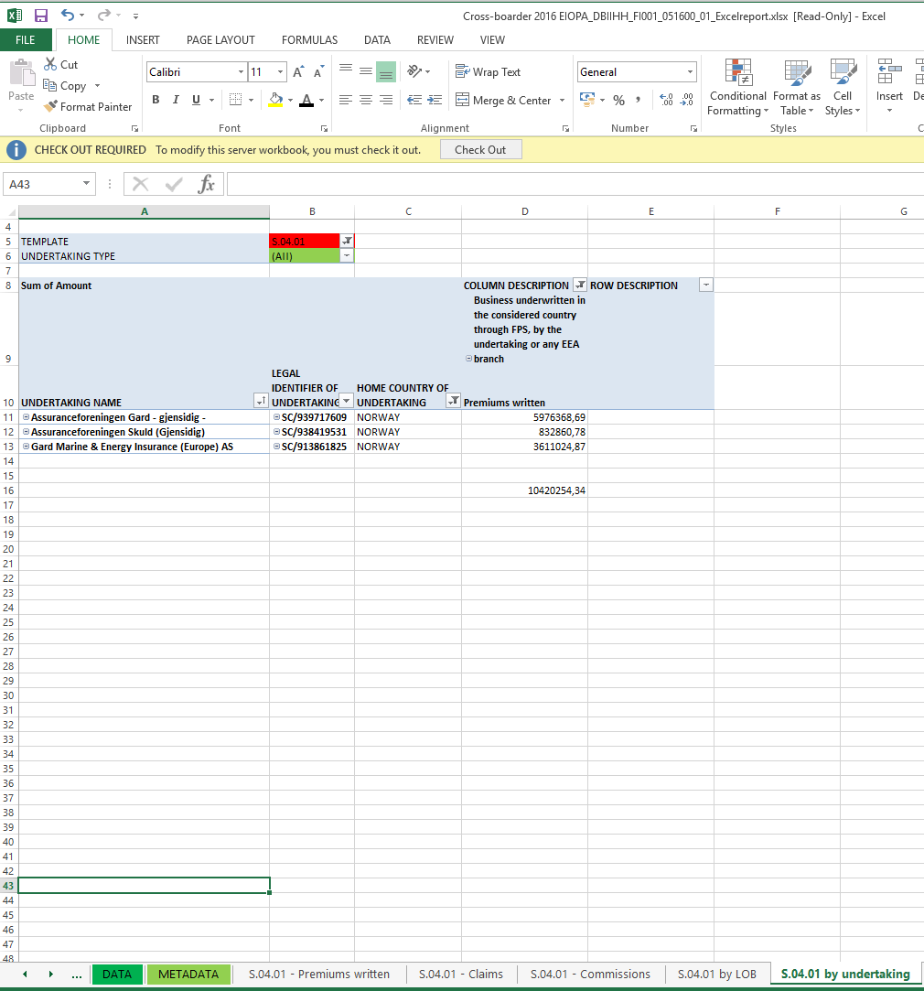

Ulkomaisten ETA-vahinkovakuutusyhtiöiden toiminta Suomessa vuonna 2017

 | Yhteensä (* | Sijoittautumisoikeuden perusteella |  |  | Palvelujen vapaan tarjonnan perusteella
Tuhatta euroa | Vakuutus-maksutulo | Vakuutus-maksutulo | Korvauskulut | Palkkiot | Vakuutus-maksutulo | Korvauskulut (* | Palkkiot (*
EU-maat
Alankomaat | 28 | 0 | 0 |  | 28
Belgia | 11,336 | 9,376 | 6,521 | 1,552 | 1,960
Bulgaria | 0 | 0 | 0 | 0 | 0
Espanja | 15,488 | 15,488 | 8,489 | 782 | 0
Irlanti | 43,421 | 22,423 | 13,914 | 364 | 20,997
Iso-Britannia | 62,034 | 27,543 | 9,862 | 5,160 | 34,492
Iso-Britannia (Gibraltar) | 27 |  |  |  | 27
Italia | 314 | 0 | 0 | 0 | 314
Itävalta | 411 | 0 | 0 | 0 | 411
Kreikka | 0 | 0 | 0 | 0 | 0
Kroatia | 0 | 0 | 0 | 0 | 0
Kypros | 0 | 0 | 0 | 0 | 0
Latvia | 0 | 0 | 0 | 0 | 0
Liettua | 0 | 0 | 0 | 0 | 0
Luxemburg | 859 | 0 | 0 | 0 | 859
Malta | 4,017 | 0 | 0 | 0 | 4,017
Portugali | 0 | 0 | 0 | 0 | 0
Puola | 0 | 0 | 0 | 0 | 0
Ranska | 3,575 | 0 | 0 | 0 | 3,575
Romania | 0 | 0 | 0 | 0 | 0
Ruotsi | 159,128 | 147,270 | 132,757 | 7,981 | 11,857
Saksa | 14,474 | 0 | 0 | 0 | 14,474
Slovakia | 0 | 0 | 0 | 0 | 0
Slovenia | 524 | 0 | 0 | 0 | 524
Tanska | 5,776 | 5,500 | 1,013 | -1,572 | 275
Tshekki | 45 | 0 | 0 | 0 | 45
Unkari | 0 | 0 | 0 | 0 | 0
Viro | 0 | 0 | 0 | 0 | 0
Muut ETA-maat
Islanti | 17 | 0 | 0 | 0 | 17
Liechtenstein | 283 | 105 | 55 | 22 | 178
Norja | 16,551 | 0 | 0 | 0 | 16,551

Yhteensä | 338,306 | 227,706 | 172,611 | 14,289 | 110,600 | 0 | 0

(* Palvelun vapaa tarjonta: korvauskulua ja palkkiota ei saatavilla

Taulukko sisältää Solvenssi II-tiedonkeruulomakkeella S.04.01 raportoidun ensivakuutuksen ja jälleenvakuutuksen tiedot ennen jälleenvakuuttajan osuuden vähentämistä

